Sheet2
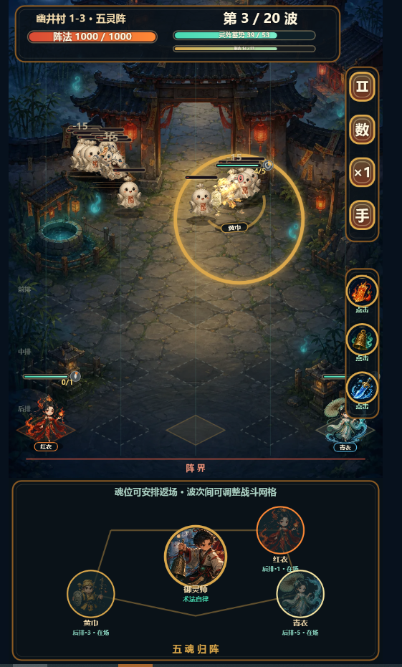

我想优化下UI表现和布局 |  | 0
1.简化顶部UI，去掉框显示
2.顶部内容：
1） | 关卡编号，关卡名，章节（1.2.3）-该章节关卡数（1.2.3）
2） | 波次：当前波次/最大波次
3） | 击杀怪物进度（技能升级进度条），初始LV.0,满了之后依次升一级
3.左一怪物详情：
1） | 显示boss头像，点击打开整场怪物的详情，描述，技能
4.右一：暂停按钮，增加当前关卡已进行的时常：分钟：秒。暂停和选技能时，计数暂停
5.右二：数据按钮，我希望你能设计一个图标，不要只显示数字
6.右三：倍速按钮，调整位置
7.右四： | 去掉自动，暂时不加
8.调整下方布局（终点）
1） | 守城表现—主角（使用封面主角，因为没出图，我随便找的一张）站在阵法中，阵法表现可参考示意图，或者传统阵法如八卦图
2） | 阵法前方显示一排灯（相当于城墙）。或者其他形式的阵法防御物体
3） | 灯后面显示阵法血量进度条，显示血量数值
4） | 角色右侧显示七星灯，每隔X秒，亮一盏灯。主角技能需要消耗对应灯数释放。灯足够，技能图标显示可释放特效。灯后边显示自动释放按钮，选择自动释放，按钮旋转动效

